作成要領
４－４ 指定地調書作成要領
調 書 |  | 項 目 |  | 記 載 要 領 |  | 記 載 例
1 | 表 紙 | 1 | No. |  | 空欄とする。
 |  | 2 | 地区名 | 1 | 平成１２年度危険箇所調査の箇所名を使用する。 | （注）地区名は，原則として大字または字名を使用し，同じ字地内に２地区以上の指定を要する場合は，番号を付す。
 |  |  |  | 2 | 調査もれの箇所は，急傾斜地崩壊対策事業の工事箇所名を使用する。
 |  |  |  | 3 | 拡張指定の場合は，従前の地区名と同一として 〇〇地区急傾斜地崩壊危険区機の後に（拡張）と記入する。
2 | 位置図 |  |  |  | 1/50,000地形図に赤色で位置を示し，区域名を記入する。
3 | 様式－１ | 1 | 指定番号 |  | 令和〇年度，第〇号は空欄とし，市町村または当該区域の所在する 市町村名を記入する。
 |  | 2 | 指定 （過去） |  | 拡張指定のみ，従前の指定年月日，告示番号を記入する。
 |  | 3 | 廃止 |  | 空欄とする。
 |  | 4 | 区域名 |  | １－２に準ずる。 |  | 【参考】 | 急傾斜地の崩壊による 災害の防止に関する法律
 |  | 5 | 工 事 箇所名 |  | 当該地区において，急傾斜地崩壊対策事業の実績または計画があれば， その工事箇所名を記入する。 | （例）〇×地区 （県単急傾斜地崩壊対策事業） （令和〇年度施工）
 |  | 6 | 所在地 |  | 区域内にいくつかの大字，字が存在する場合は，すべて記入する。
 |  | 7 | 指定理由 |  | 指定基準との適合性及び法第１条の目的を達成するための 法第７条の行為の制限を必要とする理由を法第３条第１項 の主旨に基づいて記入する。 | 指定理由（例文）
 |  |  |  |  | （急傾斜地崩壊危険区域の指定） 第三条 都道府県知事は、この法律の目的を達成するために必要があると認めるときは、関係市町村長（特別区の長を含む。以下同じ。）の意見をきいて、崩壊するおそれのある急傾斜地で、その崩壊により相当数の居住者その他の者に危害が生ずるおそれのあるもの及びこれに隣接する土地のうち、当該急傾斜地の崩壊が助長され、又は誘発されるおそれがないようにするため、第七条第一項各号に掲げる行為が行なわれることを制限する必要がある土地の区域を急傾斜地崩壊危険区域として指定することができる。 ２ 前項の指定は、この法律の目的を達成するために必要な最小限度のものでなければならない。 ３ 都道府県知事は、第一項の指定をするときは、国土交通省令で定めるとこりにより、当該急傾斜地崩壊危険区域を公示するとともに、その旨を関係市町村長に通知しなければならない。これを廃止するときも、同様とする。 ４ 急傾斜地崩壊危険区域の指定又は廃止は、前項の公示によつてその効力を生ずる。 | （１）がけ下に相当数の居住者があり，急傾斜地の崩壊 を助長し誘発するおそれがあるので，法第７第１項各号 に掲げる行為を制限し，国土の保全と民生の安定を図る。

 |  |  |  |  |  | （２）急傾斜地の高さが〇ｍ傾斜度〇°想定被害区域内 の人家〇戸のシラス地帯でオーバーハングの地形を有し ている。このため豪雨などによる急傾斜地の崩壊による 災害から人命を保護するため，法第３条第１項の指定を 行い，行為の制限等をなし民生の安定と国土の保全を図 るものである。

 |  |  |  |  |  | （３）〇町役場より南西におよそ〇ｋｍに位置する本県 特有のシラスがけ地帯で，降雨のたびにシラスがけが崩 壊し人家及び道路等に被害を及ぼすので指定編入をして あわせて防災計画を実施し人命を保護する。
 |  |  |  |  | （行為の制限） 第七条 急傾斜地崩壊危険区域内においては、次の各号に掲げる行為は、都道府県知事の許可を受けなければ、してはならない。ただし、非常災害のために必要な応急措置として行なう行為、当該急傾斜地崩壊危険区域の指定の際すでに着手している行為及び政令で定めるその他の行為については、この限りでない。 一 水を放流し、又は停滞させる行為その他水のしん透を助長する行為 二 ため池、用水路その他の急傾斜地崩壊防止施設以外の施設又は工作物の設置又は改造 三 のり切、切土、掘さく又は盛土 四 立木竹の伐採 五 木竹の滑下又は地引による搬出 六 土石の採取又は集積 七 前各号に掲げるもののほか、急傾斜地の崩壊を助長し、又は誘発するおそれのある行為で政令で定めるもの ２ 都道府県知事は、前項の許可に、急傾斜地の崩壊を防止するために必要な条件を附することができる。 ３ 急傾斜地崩壊危険区域の指定の際当該急傾斜地崩壊危険区域内においてすでに第一項各号に掲げる行為（非常災害のために必要な応急措置として行なう行為及び同項ただし書に規定する政令で定めるその他の行為を除く。）に着手している者は、その指定の日から起算して十四日以内に、国土交通省令で定めるところにより、その旨を都道府県知事に届け出なければならない。 ４ 国又は地方公共団体が第一項の許可を受けなければならない行為（以下「制限行為」という。）をしようとするときは、あらかじめ、都道府県知事に協議することをもつて足りる。
 |  |  |  |  |  | （４）令和〇年〇月〇日から〇日にかけての梅雨前線に よる集中豪雨により人家，人命に多数の被害を受けたた め，法第３条第１項の指定を行い防災対策の樹立強化及 び民生の安定を図る。

 |  |  |  |  |  | （５）シラスの地質を有し，降雨のたびに小崩壊がみら れ人命，家屋に被害を与える恐れがあるため，法第３条 第１項の指定を行い警戒避難体制を整え民生の安定を図 る。

 |  | 8 | 指定区域の内容
 |  |  | 区域の表示 | 1 | 「様式－４に記載」と記入する。 | （注）
 |  |  | 面積調書 | 2 | 指定区域内の水平面積を記入する。 | ※左記面積は，様式－２－１ 4.3 面積の項を 参照する。
 |  |  | 災害危険区域の指定 | 3 | 年月日は空欄とし，面積は上記２に準じる。 | ※拡張指定の場合は，全体を上段（）書き，追加 指定を下段書きとする。

3 | 様式－１ | 9 | 備考 | 1 | 当該地区の土砂災害警戒区域等を記入する。 | 備考（例）
 |  |  |  |  |  | 平成12年度調査 第〇×号 〇×地区 Ａ 自然斜面
 |  |  |  |  |  | kyu〇〇〇-〇〇〇〇-〇〇 急・〇〇１

4 | 様式－２－１ | 1 | 区域名 |  | １－２に準じる

 |  | 2 | 自然状況 | 1 | 勾配 | 最急勾配を上段，平均勾配を下段に二段書きとする。

 |  |  |  | 2 | 延長 | 指定地延長を記入する。

 |  |  |  | 3 | 高さ | 急傾斜地の全体の最高高さを上段に，平均の高さを 下段に二段書きとする。

 |  |  |  | 4 | 地質 | シラス，花崗岩（風化または亀裂），溶結凝灰岩（風化） 礫混り土，粘性土，ボラ，砂質土等を記入する。

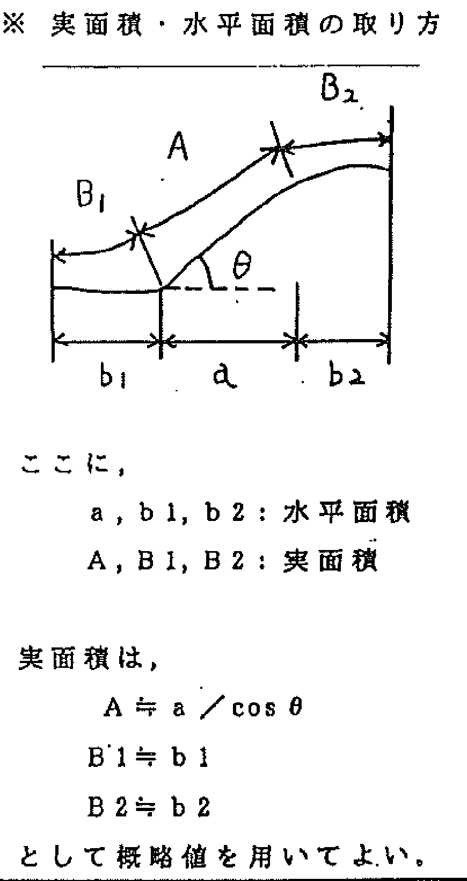
 |  | 3 | 面積 |  | 単位はhaとし，少数３桁目を四捨五入する。

 |  |  |  |  | ※拡張指定の場合は，全体を上段（）書き，追加指定を下段書きとする。

 |  | 4 | 地下水の状況 |  | 湧水の有無について記入し，常時湧水，降雨時湧水と記入する。

 |  | 5 | 地表水の状況 |  | 降雨時の排水状況，表面排水が計画的に拡散されているか 排水機能は十分かなどを記入する。

 |  | 6 | 地被物の状況 |  | 林相には，混合林，高木林，低木林，雑木，針葉樹林，広葉樹林，竹林と記入する。 急傾斜Ａの面積に対する裸地，林地Ａ，林地Ｂ，草地の面積の割合を％で示す。 | （注）
 |  |  |  |  |  | 林地Ａ・・・・１０年未満の幼令臨及び伐採跡地
 |  |  |  |  |  | 林地Ｂ・・・・林地Ａ以外

 |  | 7 | 崩壊地の箇所数 及び面積 |  | 過去に崩壊のあった箇所数とその面積を記入する。 ただし，災害報告のあったものに限る。

3 | 様式－２－１ | 8 | 自然斜面人工斜面の別及びその割合 |  | 自然，人工斜面の区別をし，その構成割合を％で記入する。

 |  | 9 | 被害区域の現況 |  | 想定被害区域の現況について記載する。 | （注）拡張指定の場合は，全体を上段（）書き 追加指定を下段書きとする。
 |  |  |  |  |  | （例）
 |  |  |  | 1 | 家屋 | 公共建物を含まない。建物戸数を記入し，住家と その他（倉庫，車庫等）に区分する。
 |  |  |  |  |  | (60） (35) (25) 家屋20戸（住家15戸その他8戸）
 |  |  |  | 2 | 公共的建物の種類及び数 | 高校（県立）１，病院（公立）１等と記入する。
 |  |  |  |  |  | （注）住家・・・アパート等は世帯数を戸数とし 工場等は５人を１戸とする。
 |  |  |  | 3 | 公共施設 | 鉄道，道路の被害想定区域内の延長を記入する。
 |  |  |  |  |  | （注）公共的建物・・・官公署，学校，病院，駅等
 |  |  |  | 4 | その他 | 納骨堂，旅館，神社等について戸数を記入する。
4 | 様式－２－２ | 1 | 被害区域内の居住者の世帯数及び人数 |  | 延べ人数が正確に把握できない場合は，１世帯平均３人程度として 記入する。

 |  | 2 | 被害建物と急傾斜地との所有関係 |  | 平面図，様式－６，７で明示する。 | （例）被害建物と急傾斜地の所有関係 （平面図参照）

 |  | 3 | 過去の被害状況 |  | 災害報告したものについて記入する。

 |  | 4 | 防災措置の状況 | 1 | 移転適地の有無 | ※以下の場合には移転適地がないものとする。
 |  |  |  |  |  | （a）500ｍ以内に移転適地がないとき
 |  |  |  |  |  | （b）生業依存度が極めて高く，他に移転することが 不可能であるとき
 |  |  |  |  |  | （c）解体移転を行わなければならない場合において 多大な経費が必要とするとき

 |  |  |  | 2 | 防災施設の有無とその種類 | ※防災施設がある場合は，施設名及び その所管所有者名を記入する。
 |  |  |  |  |  | （例） 防災無線（〇×町役場）

 |  |  |  | 3 | 警戒避難体制の有無とその内容 | ※砂防関係法令例規集（平成28年度版）の急傾斜地 崩壊危険区域における災害防止に関し市町村地域防 災計画に定める事項について」を参照して記入する。
 |  |  |  |  |  | （例）地域防災計画へ組み入れ避難態勢を整える。

 |  |  |  | 4 | 今後の防災計画の内容 | ※上記４－３参照

4 | 様式－２－２ |  |  | 5 | 防災工事の内容と所要額 | ※急傾斜地崩壊対策事業の実績または計画があれば その内容と事業費を記入する。

 |  | 5 | 区域内の指定状況 |  | 指定区域内に，他法令による区域がある場合は，その指定区域名，指定年月日，告示番号を記入する。 | （例）
 |  |  |  |  |  | 漁港区域，海岸保全区域，港湾隣接区域，保安林 保安施設地区，地すべり防止区域，砂防指定地 宅地造成等規制区域

5 | 様式－３ |  | 審査表 |  | 当該地区の指定に際し，関係機関の意見を求める。

6 | 様式－４ | 1 | 区域の表示 |  | ※平面図で決まった標柱のうち，標柱番号の若いものから表示する。 （必ずしも時計回りに順次には表示しない）

 |  |  |  |  | ※既指定地の標柱は，地番は表示せず，既指定地区の指定年月日 告示番号，区域名，標柱番号等を表示する。

 |  |  |  |  | ※隣接している別の指定地の標柱を使用する場合の標柱の所在地等は 地番で表示せず，その別の指定地区の指定年月日，告示番号，区域名 標柱番号等を表示する。
 |  |  |  |  | ただし，標柱番号はその指定地の標柱番号をそのまま使用せず，拡張 しようとしている既指定地区の最終標識番号から連番で新たに右回り に番号をつける。

 |  | 2 | 表示例 |  | ※区域の表示（新規指定の場合）
 |  |  |  |  | （例１）次に掲げる標柱の１号から５号までを順次に直線で結んだ線 及び同標柱の１号と５号を直線で結んだ線により囲まれた土 地の区域
 |  |  |  |  | （例２）次に掲げる標柱の１号から４号までを順次に直線で結んだ線 同標柱の４号と５号を国道〇線に沿った結んだ線及び同標柱 の１号と５号を結んだ線により囲まれた土地の区域
 |  |  |  |  | ※道路路線名を使用する場合は，正式名を確認するため道路台帳等の 写しを添付すること。

 |  |  |  |  | ※区域の表示（拡張指定の場合）
 |  |  |  |  | （例１）次に掲げる標柱の５号と６号を直線で結んだ線，同標柱の ５号と１０号を直線で結んだ線及び同標柱の６号と１０号 を直線で結んだ線により囲まれた土地の区域
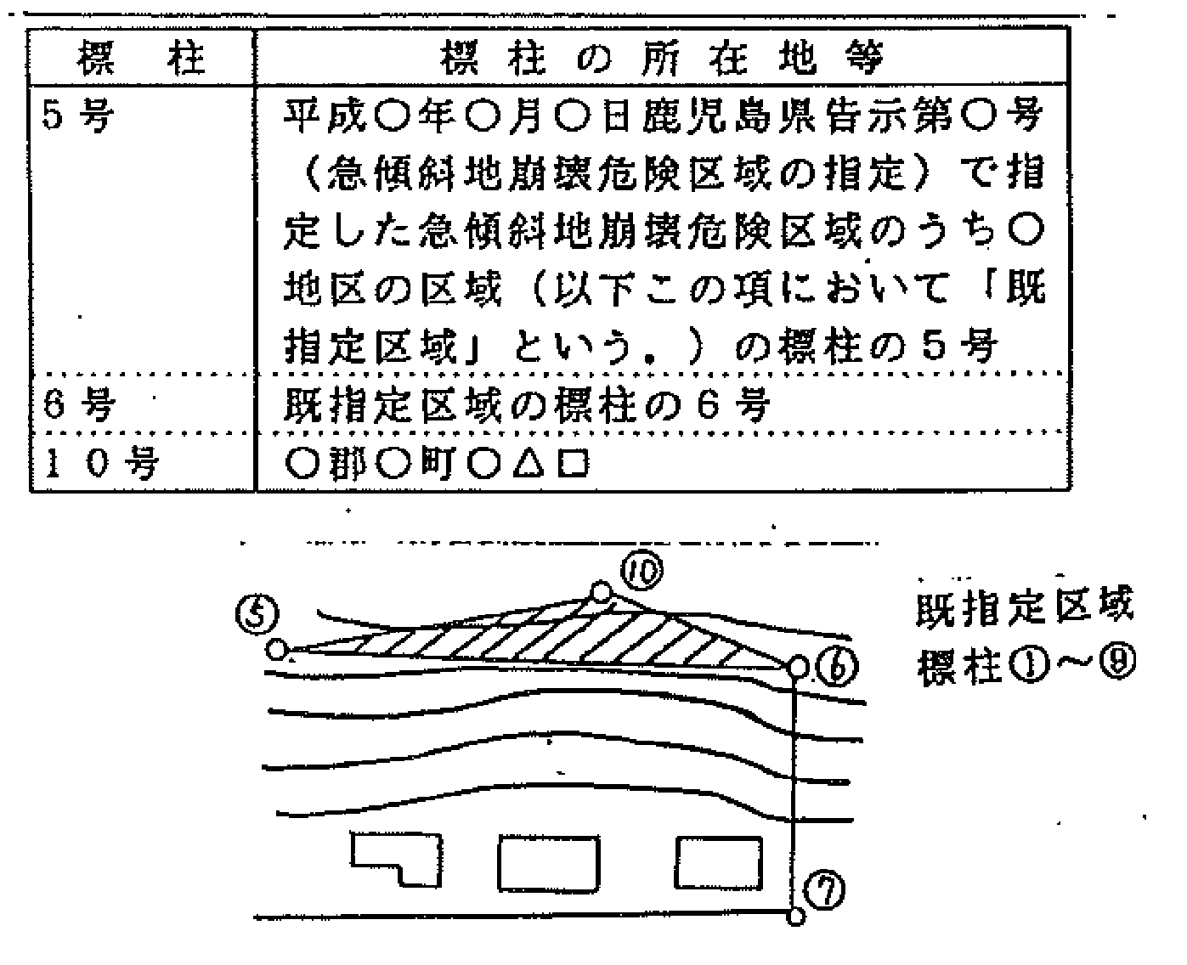

6 | 様式－４ | 2 | 表示例 |  | （例２） 次に掲げる標柱の６号と７号を直線で結んだ線，同標柱の ６号と１６号を直線で結んだ線，同標柱の７号と１７号を直線で結ん だ線及び同標柱の１６号と１７号を直線で結んだ線により囲まれた土 地の区域
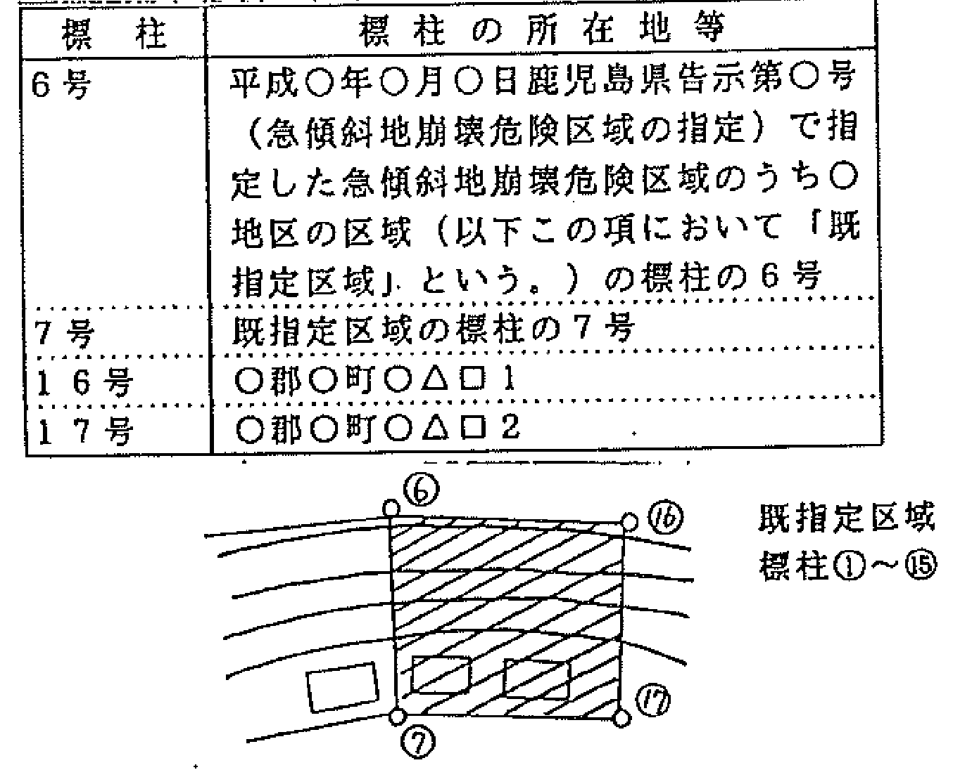

 |  |  |  |  | （例３） 次に掲げる標柱の３号と４号を直線で結んだ線，同標柱 の３号と１０号を直線で結んだ線，同標柱の４号と１２号を直線で 結んだ線，同標柱の１０号と１１号を直線で結んだ線及び同標柱の １１号と１２号を国道〇〇号線に沿って結んだ線により囲まれた土 地の区域

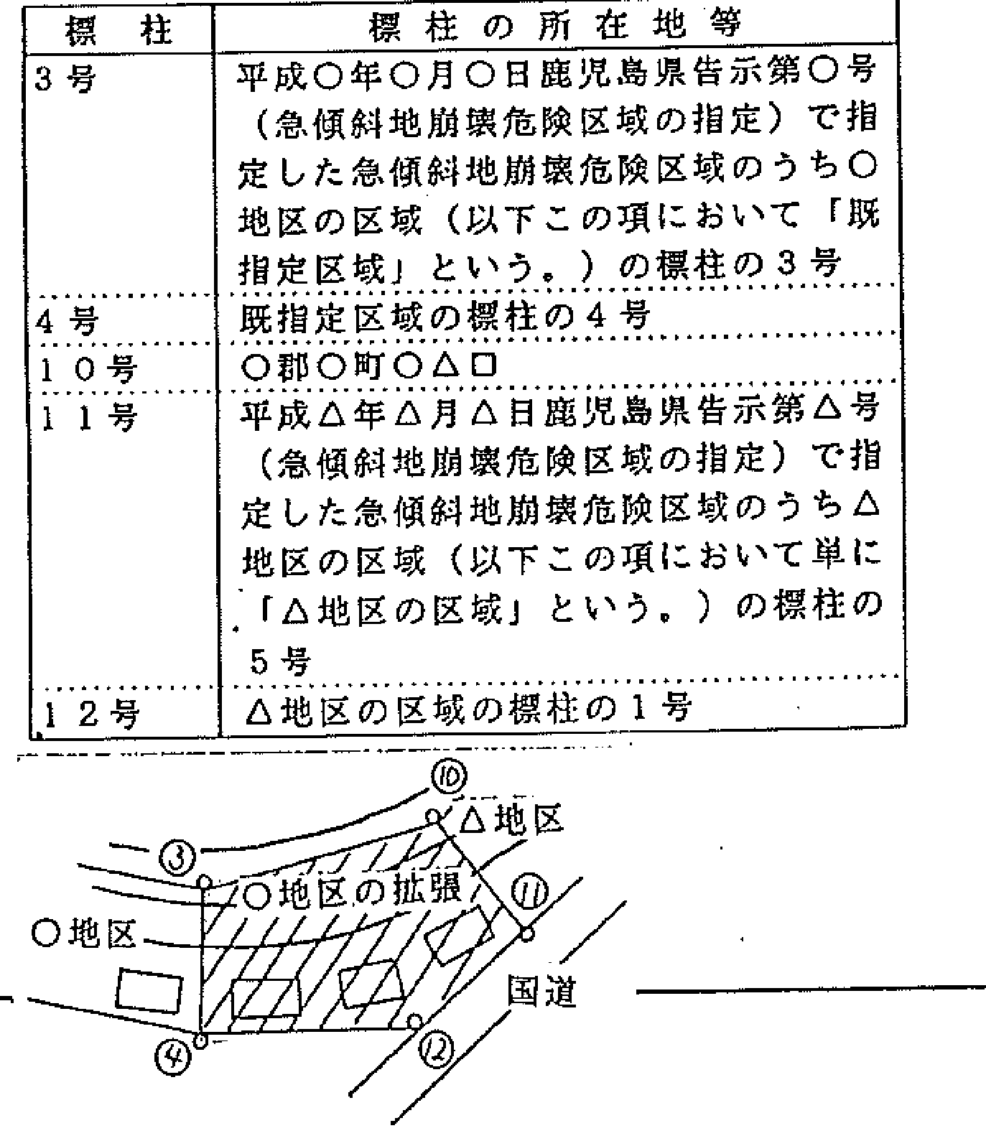

7 | 様式－６ |  | 土地所有者一覧表 |  | ※標柱で囲まれた区域内の土地所有者について，土地登記簿に 準じて記入する。

8 | 様式－７ |  | 家屋所有者一覧表 |  | ※標柱で囲まれた区域内の家屋について，住宅地図等を参考にして その所有者を記入する。

9 | 土地登記簿 の謄本 |  |  |  | ※標柱を設置する土地についてのみ添付する。
 |  |  |  |  | ※保安林等の区域を除外する場合は，その地番の登記簿を添付する。

10 | 平面図 |  |  | 1 | 平面図は１／５００を使用する。 （左記，縮尺サイズのものがない場合は，要相談）

 |  |  |  | 2 | 標柱１号は，がけ下誘発助長区域の左端とし，時計回りに 標柱番号を記載する。

 |  |  |  | 3 | 標柱番号及び区域を示す線は赤色の太線で表示し，標柱番号 の側にその所在地（字地番）も赤色で記載する。

10 | 平面図 |  |  | 4 | 標柱設置箇所は，下記図の要領で記入する。
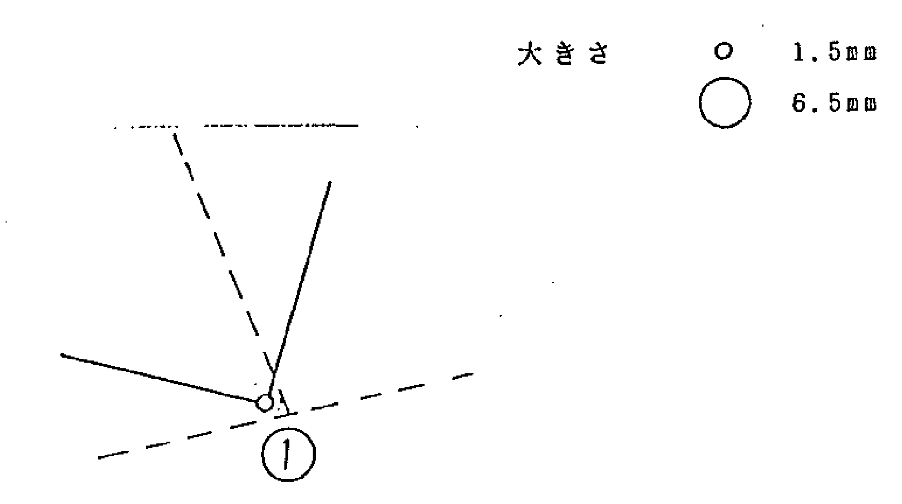

 |  |  |  | 5 | 指定後設置する標識板の位置を明示する。

 |  |  |  | 6 | 急傾斜地内は赤色で，誘発助長区域は黄色で塗り，想定被害区域 の境界線はオレンジ色で示す。

 |  | 7 |  | 7 | 想定被害区域内の人家には，左端から赤色で番号を付す。

 |  | 8 |  | 8 | 道路や河川等公共施設の名称を記入する。

 |  | 9 |  | 9 | 航空写真がある場合はその写真を1枚，ない場合は全景写真 側面写真等２～３枚程度を添付し，写真番号及び撮影方向を 青色で記入する。

 |  | 10 |  | 10 | 被害建物と急傾斜地の所有関係を明確にするために，原則 として平面図に筆境界を記入する。

 |  | 11 |  | 11 | 拡張指定の場合，既指定された地区の標柱と区域を示す線を 赤色で示し，区域名，告示年月日，告示番号も赤色で記載する。
 |  |  |  |  | ※廃止再指定，拡張の場合は，既指定範囲がわかる図面を添付 すること。

12 | 横断図 |  |  | 1 | 指定地境界を示し，急傾斜地と誘発助長区域を色分けする。

 |  |  |  | 2 | 横断図は，斜面の等高線に垂直な測線のものにし，代表的な横断図 で１～２箇所程度添付する。

13 | 土地地籍図 |  |  | 1 | 平面図の現地形にあった丈量図による地籍図とする。
 | （丈量図） の写し
 |  |  |  | 2 | 標柱番号，区域を赤色で表示し，標柱所在地はその地番を 赤色ぼかしに着色する。

